mantenimento tubo
Dati di input

fluido interno
 | coefficiente di convezione interno | hi | W/m2k | 300
 | temperatura interna | Ti | °C | 290

tubo | Acciaio
 | Diametro interno | Di | mm | 200 | Di[m] | 0.2
 | spessore | Sp | mm | 2.5 | De[m] | 0.205
 | conducibilità materiale | λp | W/mk | 43
 | lunghezza | L | mm | 13500 | m | 13.5

coibentazione 1 | spessore | Ss | mm | 150 | De[m] | 0.505
 | conducibilità coibentazione | λs | W/mk | 0.07
coibentazione 2 | spessore | Ss | mm | 0 | De[m] | 0.505
 | conducibilità coibentazione | λs | W/mk | 0.025

fluido esterno | aria
 | temperatura esterna minima | Te | °C | 0
 | coefficiente di convezione esterno | he | W/m2k | 15 | range 8-15

 | Coefficiente di sicurezza | Cs |  | 30%

 | resistenza convettiva interna | Ri |  |  | 0.005 | °C/W

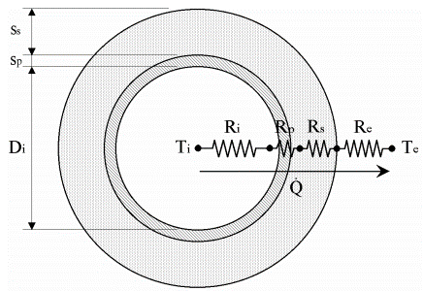
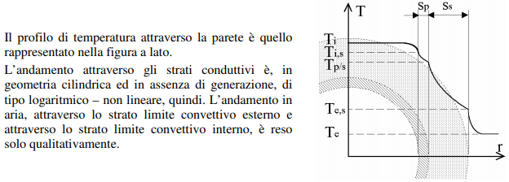
 | resistenza conduttiva parete | Rp |  |  | 0.00009 | °C/W

 | resistenza coduttiva isolante 1 | Rs |  |  | 2.050 | °C/W

 | resistenza coduttiva isolante 2 | Rs |  |  | 0.000 | °C/W

 | resistenza convettiva esterna | Re |  |  | 0.042 | °C/W

 | Potenza termica dispersa | Q |  |  | 138.3 | W |  |  |  |  | Ri

 | Potenza termica da fornire Mantenimento | PM |  | Q*Cs |  |  |  | 179.8 | W

 | Potenza totale Mant. + Risc. | Ptot |  | Pm + Pr |  |  |  | 296.4 | W

$$=(2f∗λs∗(Ti−Te))/(E∗Ln\left(\frac{D+2S}{D}\right))$$
 | Potenza termica da fornire (CEI EN 60079-30-2) | PM |  |  |  |  |  | 152.0 | W/m | FORMULA NON ATTENDIBILE NEL CASO DI DUE STRATI DI ISOLANTI DIFFERENTI, CONSIDERA LO STRATO PIU' INTERNO

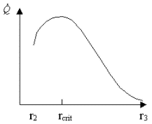
 | Raggio critico di coibentazione | Rc | λs/he |  |  | 0.005 | m → | 5 | mm

 | se Rc
 | è minore del diametro del tubo aumentando l'isolamento si ha una diminuzione del calore disperso

 | è maggiore del diametro del tubo aumentando l'isolamento di ha un aumento del calore disperso fino al raggio RC

riscaldamento tubo
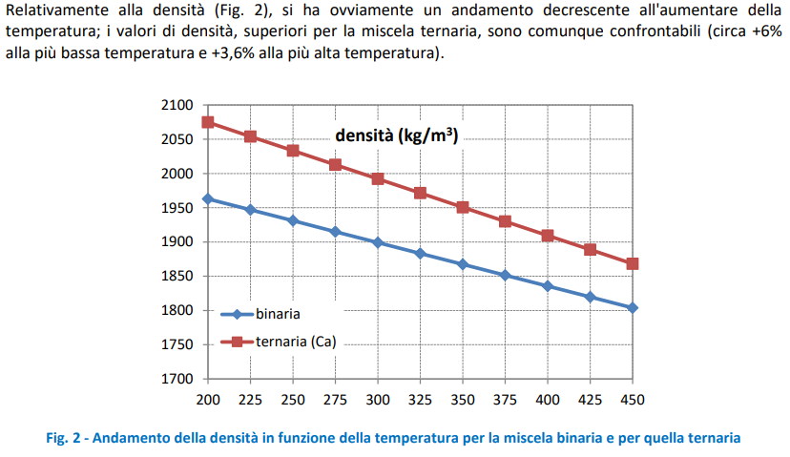
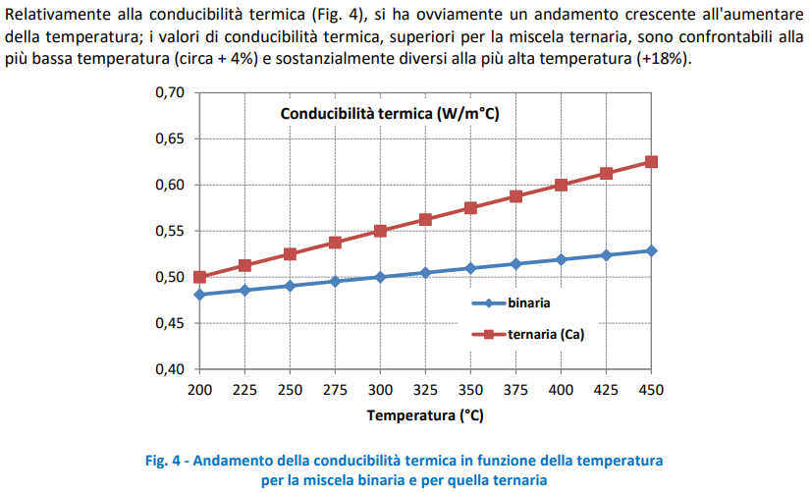
Dati di imput

fluido interno | Sali fusi
 | densità | d | kg/m3 | 1950 | Sale binario NaNO3 60% KNO3 40%
 | Calore specifico | Cp | J/(kg*K) | 1600
 | temperatura interna richiesta | Ti | °C | 290

 | Sali solidi |  |  | 200
 | densità | d | kg/m3 | 0 | Sale binario NaNO3 60% KNO3 40%
 | Calore specifico stato solido | Cp | J/(kg*K) | 1600
 | temperatura di fusione | Tf | °C | 240
 | calore latente di fusione | λf | KJ/KG | 161

tubo | Acciaio
 | Diametro interno | Di | mm | 200 | m | 0.2
 | Raggio interno | Ri | mm | 100 | m | 0.1
 | spessore | Sp | mm | 3 | m | 0.003
 | Calore specifico | Cp | J/(kg*K) | 500
 | densità | d | kg/m3 | 8050
 | lunghezza | L | mm | 1 | m | 0.001

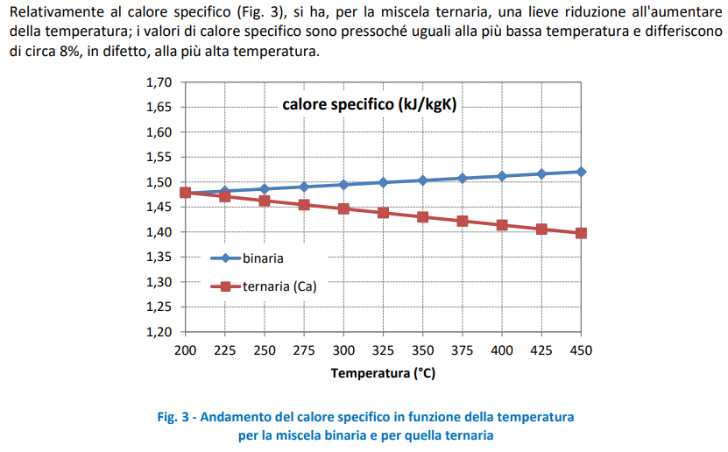
fluido esterno | aria
 | temperatura esterna minima | Te | °C | 1

dati di contorno | Coefficiente di sicurezza | Cs |  | 30%
 | ore di preriscaldo | h |  | 120

fluido interno riscaldamento solido | Volume fluido interno |  |  | 0.000 | m3
 | Energia da fornire da solido |  |  | 6.5070936667 | W

fluido interno fusione | Volume fluido interno |  |  | 0.000 | m3
 | Energia da fornire passaggio di stato |  |  | 2.74 | W

fluido interno riscaldamento liquido | Volume fluido interno |  |  | 0.000 | m3
 | Energia da fornire da liquido |  |  | 1.36 | W

tubo | Volume tubo |  |  | 0.03330 | m3
 | Energia da fornire |  |  | 10758.8 | W

somma | Potenza termica da fornire Riscaldamento |  | Pt | 10769.4 | W

 | Potenza termica da fornire Riscaldamento |  | PR*Cs | 14000.2 | W

 | Potenza Riscaldamento Oraria | PRo | PR*Cs/h | 116.67 | W

 | Potenza totale Mant. + Risc. | Ptot | Pm + Pr | 296.4 | W

